A3-3題目和解答
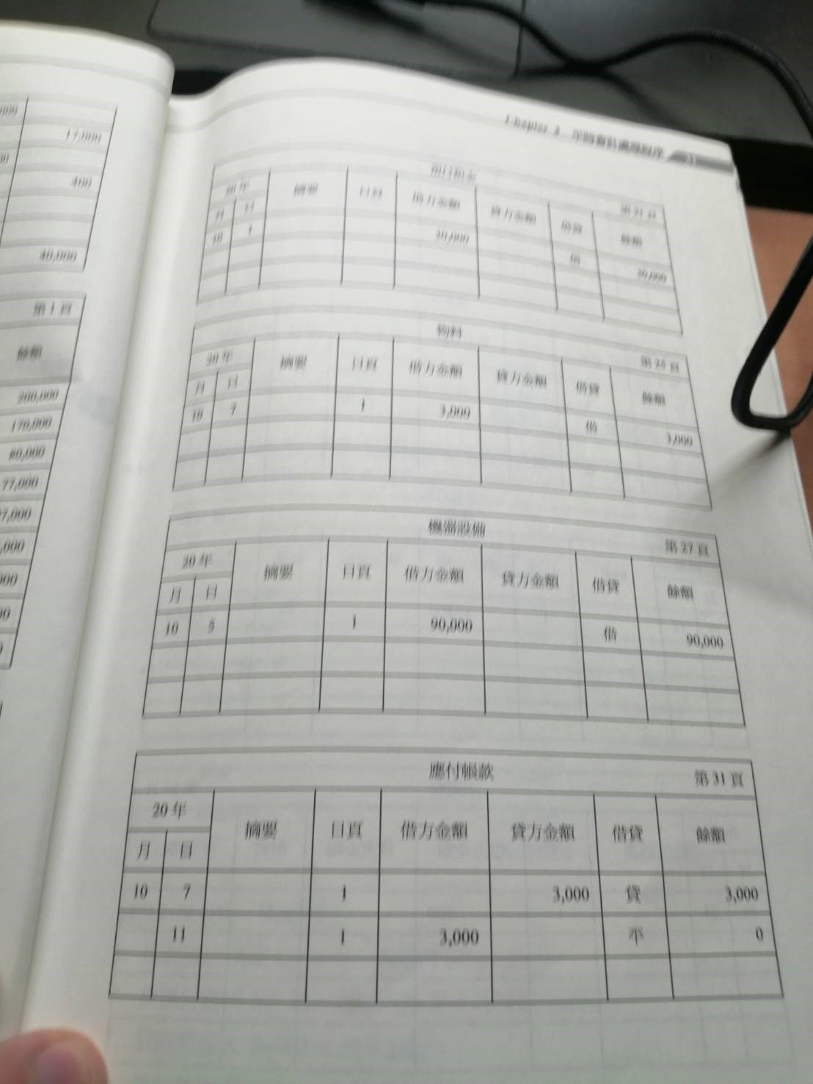
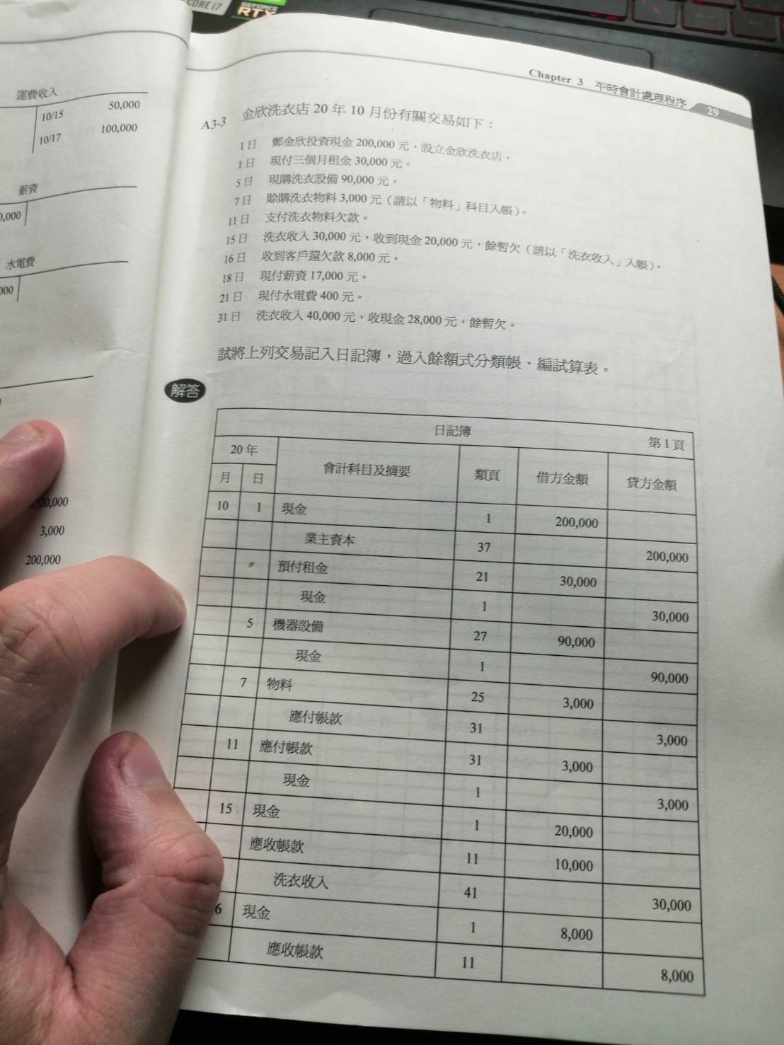
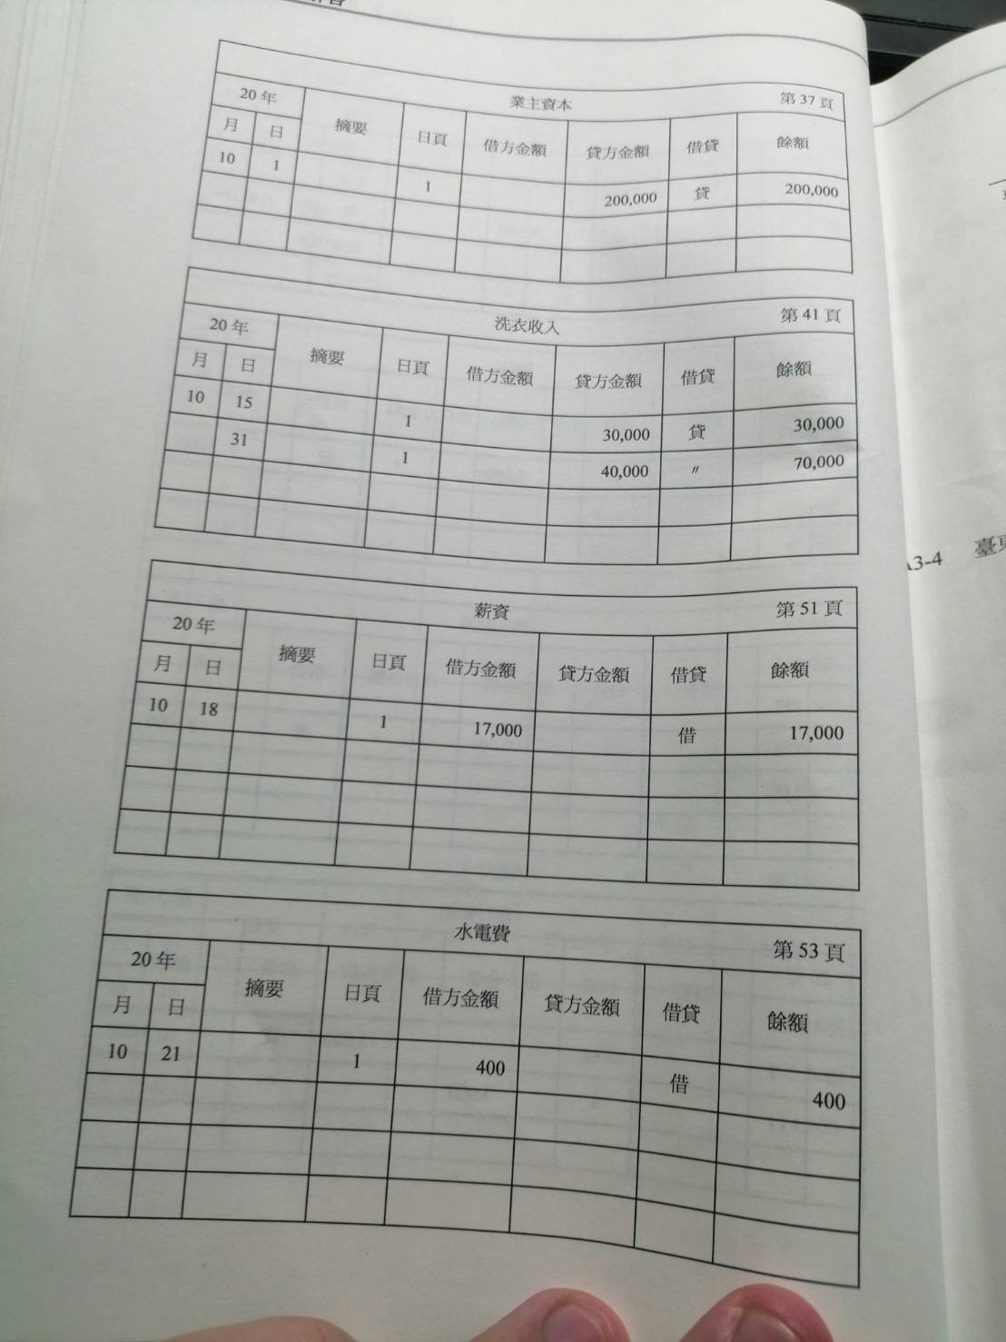
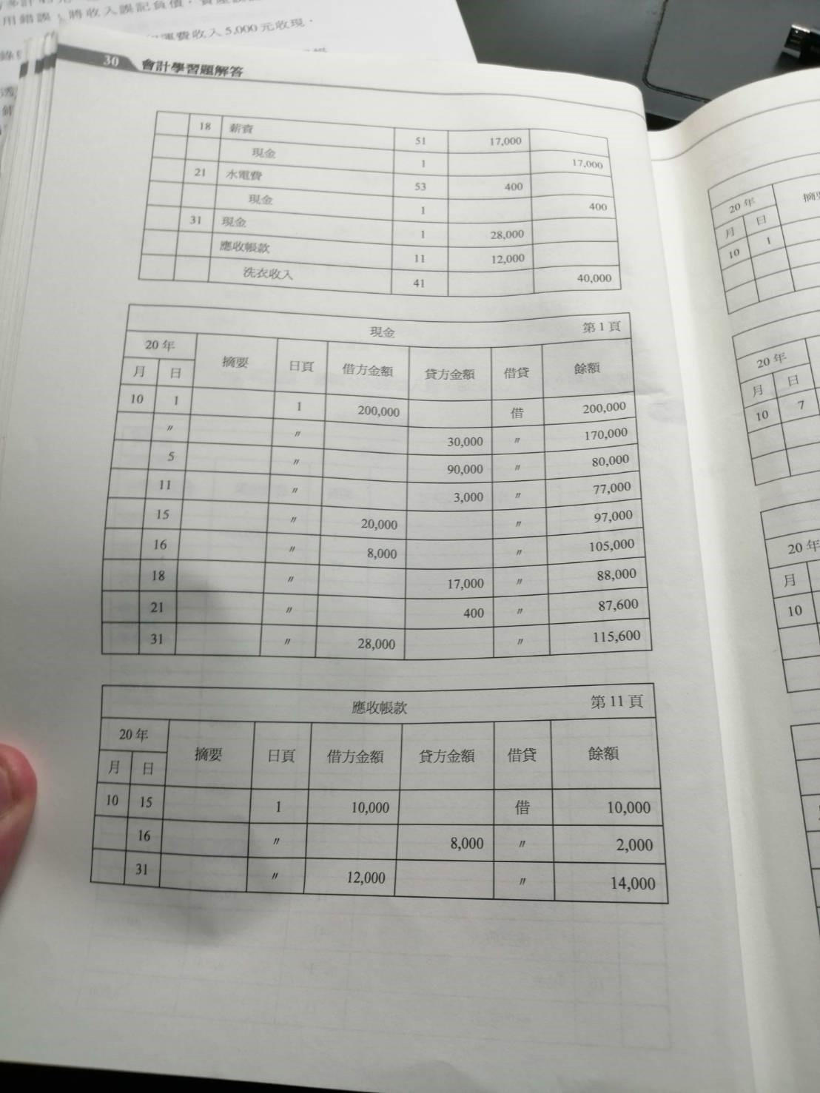
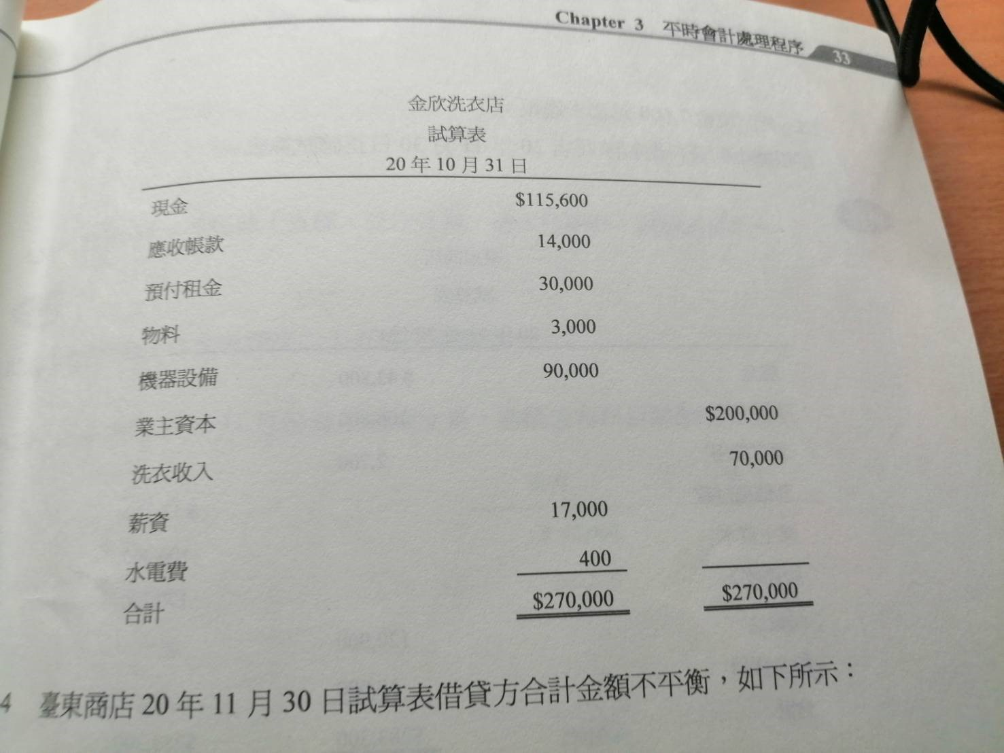
A3-3題目和解答

A4-3題目和解答
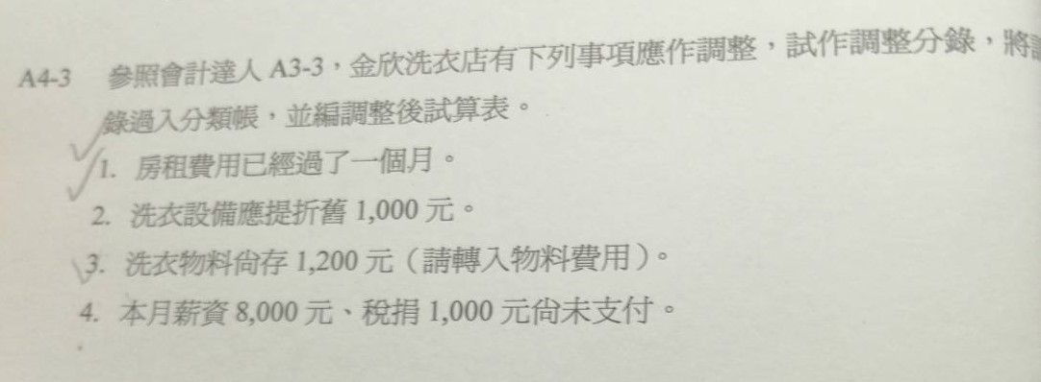
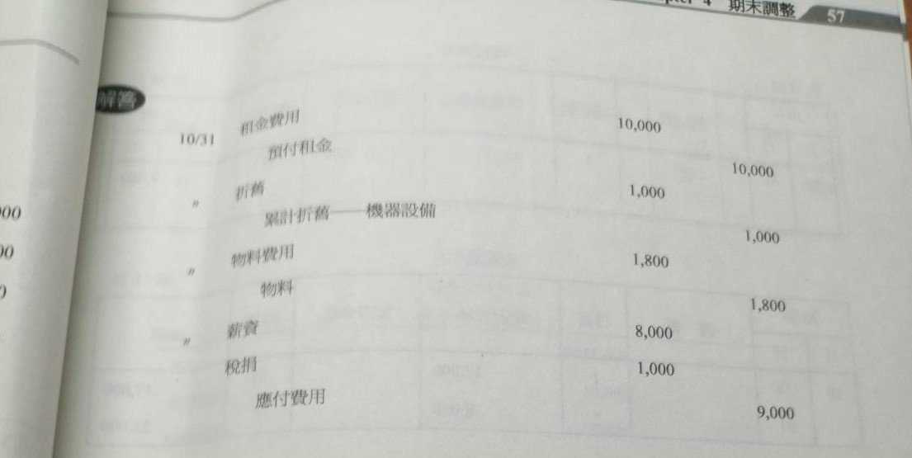
A4-3的題目 | A4-3的分錄

Q18-3-3
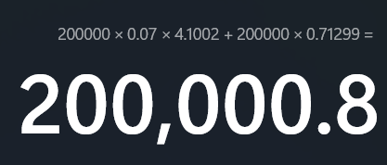
題目
 | 分錄
 | 日期 | 科目 | 科目 | 借方 | 貸方
 | 2019-07-01 | 現金 |  | 200,000.80
 |  |  | 應付公司債 |  | 200,000
 |  |  | 公司債溢價 |  | 0.80
 | 2019-12-31 | 利息費用 |  | 6,000
 |  | 公司債溢價 |  | 1,000
 |  |  | 現金 |  | 7,000
 | 2020-06-01 | 利息費用 |  | 6,000
 |  | 公司債溢價 |  | 1,000
 |  |  | 現金 |  | 7,000

Q18-3-4
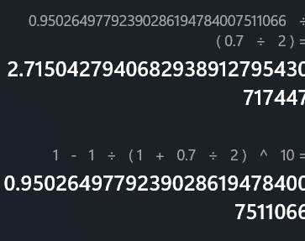
題目 |  |  |  |  |  | 圖一
 | 分錄
 | 日期 | 科目 | 科目 | 借方 | 貸方
 | 2019-07-01 | 現金 |  | 28,952.30
 |  |  | 應付公司債 |  | 200,000
 |  |  | 公司債溢價 |  | -171,047.70
 | 2019-12-31 | 利息費用 |  | 6,000
 |  | 公司債溢價 |  | 1,000
 |  |  | 現金 |  | 7,000
 | 2020-06-01 | 利息費用 |  | 6,000
 |  | 公司債溢價 |  | 1,000
 |  |  | 現金 |  | 7,000

 |  |  |  |  |  | 圖二

 |  |  |  |  |  | 圖三

